关系图
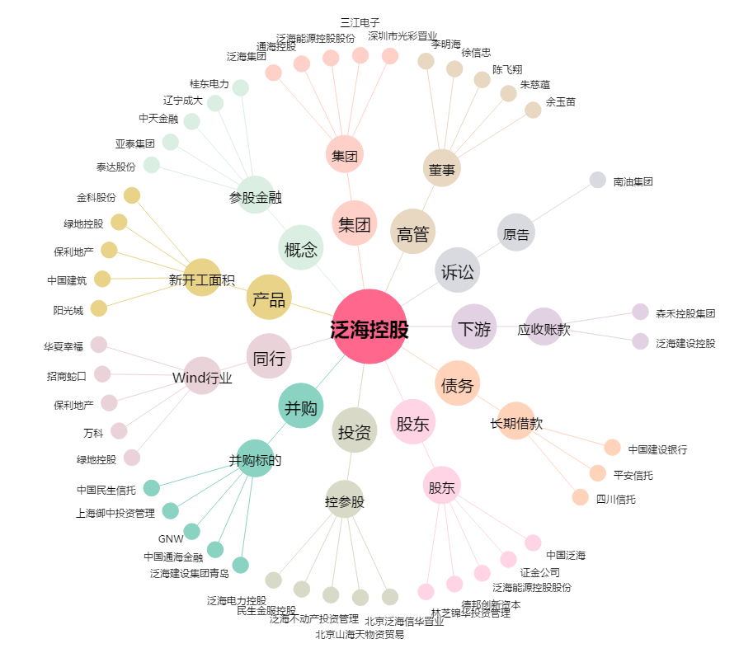
泛海控股[000046.SZ] - 关系概览图

